Sheet1
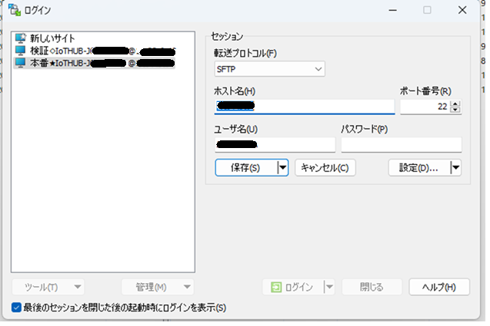

WinSCPでの接続例
接続必要情報
ホスト名
ユーザ名
ポート（22/tcp）

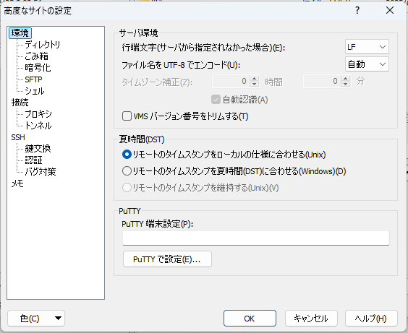

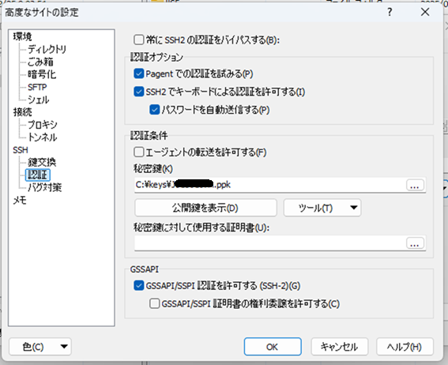

認証に秘密鍵を設定
.ppk方式(Winscpの場合)
or
.pem方式に変換しても可
（どちらも鍵の用意はありますので、
作りやすい方で…）

